1.IDENTIFICACION
INFORMACIÓN GENERAL |  | INFORMACIÓN DEL ESTUDIO RESPECTIVO
 |  | NODO NÚMERO |  |  |  |  | 23647
 |  | INFORME NÚMERO |  |  |  |  | 1599
CONTRATISTA | UNIÓN TEMPORAL MOVILIDAD 2014 | ORDEN DE TRABAJO No. |  |  |  |  | PROGRAMACION BASICA
 |  | FECHA DE LA ORDEN DE TRABAJO |  |  |  |  | -
 |  | FECHA DE LA TOMA DE INFORMACIÓN |  |  |  |  | 030914
 |  | DÌA DE LA SEMANA
OBJETO DEL CONTRATO | REALIZAR LA TOMA DE INFORMACIÓN DE CAMPO, COMO INSUMO DEL PROGRAMA DE MONITOREO, SEGUIMIENTO Y PLANEACIÓN DEL TRÁNSITO Y EL TRANSPORTE DE BOGOTA D.C | TIPO DE ESTUDIO |  |  |  |  | VOLÚMENES POR TIPO DE VEHÍCULO DISCRIMINANDO CAMIONES
 |  | NOMBRE DEL ARCHIVO |  |  |  |  | 23647_AK_70_X_AC_63_140903_VOL.xlsx
 |  | CÓDIGO DEL ESTUDIO |  |  |  |  | VOL
 |  | LUGAR DE LA TOMA DE INFORMACIÓN
NÚMERO DE CONTRATO | 2072-2013 | COORDENADA X |  |  |  |  | LONGITUD
 |  | COORDENADA Y |  |  |  |  | LATITUD

FECHA DE INICIO DEL CONTRATO | 22-01-2014 | PROFESIONALES RESPONSABLES
 |  | CONSULTOR (DIRECTOR) |  |  |  |  | ING. MSC. SANDRA LUCIA NAVAS TEQUIA
 |  | CONSULTOR (COORDINADOR GENERAL) |  |  |  |  | ING. MSC. LUIS FERNANDO RUBIANO BARRERO
INTERVENTORÍA | UNIVERSIDAD NACIONAL DE COLOMBIA | CONSULTOR (EXPERTO EN TRÁNSITO Y TRANSPORTE) |  |  |  |  | ING. ESP. DIANA PAOLA PARADA
 |  | CONSULTOR (ING ANÀLISIS) |  |  |  |  | ING. JUAN MANUEL VILLAMARÍN
 |  | INTERVENTORÍA (DIRECTOR) |  |  |  |  | ING. MSC. ARTURO ZARATE
 |  | INTERVENTORÍA (ESPECIALISTA) |  |  |  |  | ING. MSC. WILLIAM CASTRO
 |  | INTERVENTORÍA (RESIDENTE) |  |  |  |  | ING. JOSÉ EDWIN TORRES
OBJETO DEL CONTRATO | INTERVENTORÍA TÉCNICA, ADMINISTRATIVA Y FINANCIERA PARA LA TOMA DE INFORMACIÓN DE CAMPO COMO INSUMO DEL PROGRAMA DE MONITOREO, SEGUIMIENTO Y PLANEACIÓN DEL TRÁNSITO Y TRANSPORTE DE BOGOTÁ D.C. | SUPERVISOR SECRETARIA MOVILIDAD |  |  |  |  | ING. FABIAN GONZALEZ

 |  | VERSIONES DEL ESTUDIO
 |  | NÚMERO |  | FECHA | OBSERVACIONES
NÚMERO DE CONTRATO | 2072-2013 | Versión 0 |  | 19/09/14
 |  | Versión 1
 |  | Versión 2
FECHA DE INICIO DEL CONTRATO | 21-01-2014 | Versión 3

 |  | DESCRIPCIÓN DE LA TOMA DE INFORMACIÓN
 |  | TIPO DE VEHÍCULO | FACTOR DE EQUIVALENCIA | MOVIMIENTOS AFORADOS |  |  | No. DE PERÍODOS | HORA
ESQUEMA |  |  |  | ACCESO | LENTA | RÁPIDA | HORARIO DEL PERÍODO No. 1 | 22:00-06:00
 |  | L | 1 | NORTE |  |  | HORARIO DEL PERÍODO No. 2 | 06:00-14:00
 |  | C | 2 | SUR | 2 |  | HORARIO DEL PERÍODO No. 3 | 14:00-22:00
 |  |  |  | OCCIDENTE | 3 |  | No. DE HORAS TOMADAS | 24
 |  | BT | 2 | ORIENTE | 4 |  | HORARIO DE LA TOMA DE INFORMACIÓN | 22:00-22:00
 |  | B | 2 |  |  |  | No. DE EQUIPOS UTILIZADOS | 8
 |  |  |  | OBSERVACIONES DE LA TOMA DE INFORMACIÒN
 |  | AL | 2 | OBSERVACION |  |  |  |  | ACCESO
 |  | AT | 2.5 | DESDE LAS 17:45 HASTA LAS 21:15 SE PRESENTA LLUVIA |  |  |  |  | TODOS
 |  | BA | 2.5 | A LAS 21:20 SE PRESENTA UNA CARAVANA DE MOTOS |  |  |  |  | SUR
 |  | ESP | 2 | DESDE LAS 7:30 SE PRESENTA UN AUMENTO DE VOLUMEN DE ESPECIALES DEBIDO AL PASO DE VEHICULOS ESCOLARES |  |  |  |  | OCCIDENTE
 |  | INT | 2 | A LAS 00:45 SE PRESENTA UN INCREMENTO DE LIVIANOS DEBIDO A CARRERAS NOCTURNAS ILEGALES |  |  |  |  | ORIENTE
 |  | C2P | 2.5 | A LAS 01:00 SE PRESENTA UN INCREMENTO DE MOTOS DEBIDO A CARRERAS NOCTURNAS ILEGALES |  |  |  |  | ORIENTE
 |  | C2G | 2.5
 |  | C3 | 2.5
 |  | C4 | 2.5
 |  | C5 | 2.5
 |  | C6 | 2.5
 |  | >C6 | 2.5
 |  | M | 0.5
 |  | BIC | 0.3

 |  | ANALISIS PUNTUAL
 |  | LA INTERSECCIÓN DE LA AVENIDA CARRERA 70 CON AVENIDA CALLE 63 SE ENCUENTRA UBICADA EN EL SECTOR NOROCCIDENTAL DE LA CIUDAD EN LA LOCALIDAD DE ENGATIVÁ. LA AVENIDA CARRERA 70 (AVENIDA ROJAS) PERMITE LA CIRCULACIÓN EN SENTIDO ORIENTE - OCCIDENTE Y VICEVERSA, Y ESTÁ CONFORMADA POR DOS CALZADAS PARA TRÁFICO MIXTO (INCLUYE TPC), CADA UNA CON DOS CARRILES DE CIRCULACIÓN HASTA EMPATAR CON LA AVENIDA CALLE 63, CONVIRTIÉNDOSE EN UNA VÍA DE UNA SOLA CALZADA CON DOS CARRILES DE CIRCULACIÓN EN SENTIDO SUR-NORTE. LA AVENIDA CALLE 63 (AVENIDA JOSÉ CELESTINO MUTIS), ESTÁ CONFORMADA POR DOS CALZADAS PARA TRÁFICO MIXTO (INCLUYE TPC), PERMITE LA CIRCULACIÓN EN SENTIDO ORIENTE - OCCIDENTE Y VICEVERSA, HASTA CONECTAR CON LA AVENIDA CARRERA 70, ALLÍ SE CONVIERTE EN UNA VÍA DE UNA SOLA CALZADA CON DOS CARRILES DE CIRCULACIÓN EN SENTIDO OCCIDENTE-ORIENTE. EL VOLUMEN TOTAL AFORADO DURANTE EL DÍA FUE DE 65.654 VEHÍCULOS MIXTOS, COMPUESTOS DE LA SIGUIENTE MANERA: EL 66,0 % CORRESPONDEN A VEHÍCULOS LIVIANOS, EL 20,1% MOTOS, EL 8,0% TRANSPORTE PÚBLICO COLECTIVO (COLECTIVOS, BUSETA / BUSETON, BUSES) Y EL 3,0% A VEHÍCULOS DE CARGA. LOS PERÍODOS DE MÁXIMA DEMANDA SE PRESENTAN ENTRE LAS 06:45 Y LAS 07:45 HORAS, Y ENTRE LAS 17:00 Y LAS 18:00 HORAS. LA HORA PICO TOTAL DE LA INTERSECCIÓN SE REGISTRA ENTRE LAS 06:45 Y LAS 07:45 HORAS, PERIODO EN EL QUE SE MOVILIZA UN TOTAL DE 4.884 VEHÍCULOS MIXTOS, DE LOS CUALES EL 58,8 % CORRESPONDE A VEHÍCULOS LIVIANOS, EL 26,2 % A MOTOS, EL 7,7 % A TRANSPORTE PUBLICO COLECTIVO Y MASIVO, EL 4,4% A BICICLETAS Y FINALMENTE LOS CAMIONES CON UNA PARTICIPACIÓN DEL 2,8%.

 |  | REGISTRO FOTOGRÁFICO
 |  | 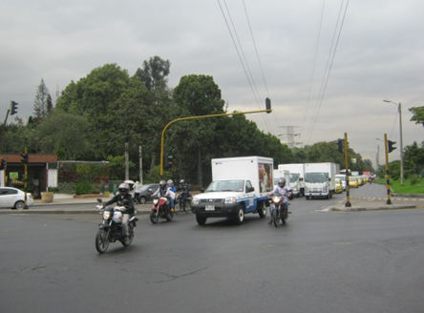

 |  | ACCESO SUR

 |  | 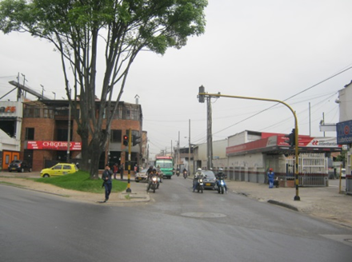 |  |  |  |  | 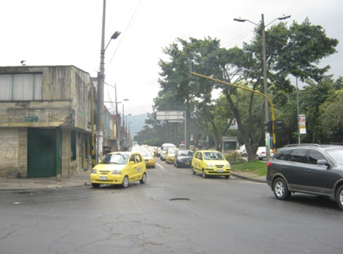

 |  | ACCESO OCCIDENTE |  |  |  |  | ACCESO ORIENTE

